見本_sample
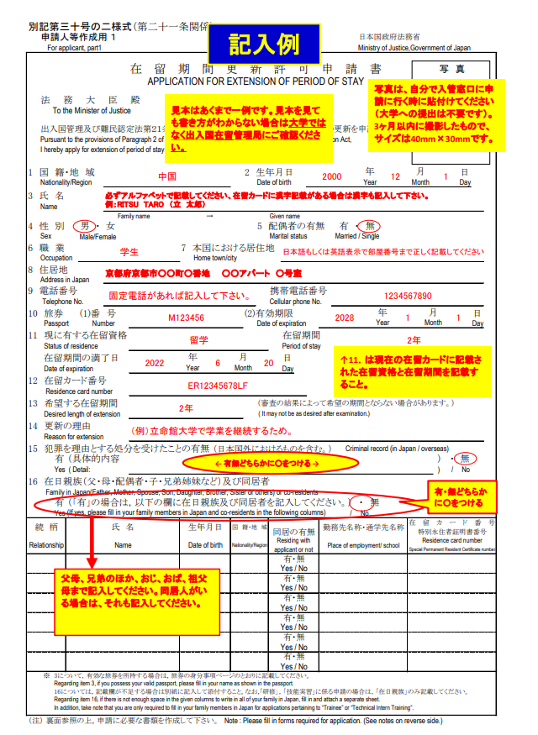
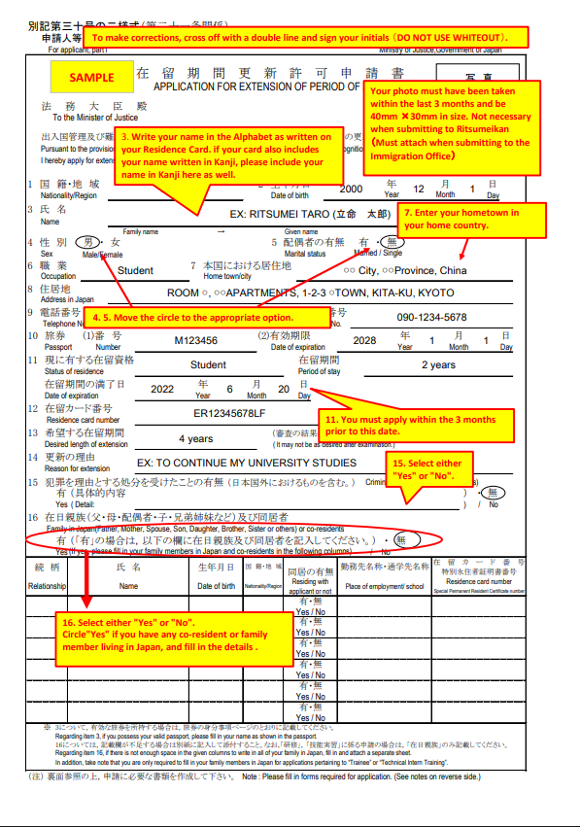

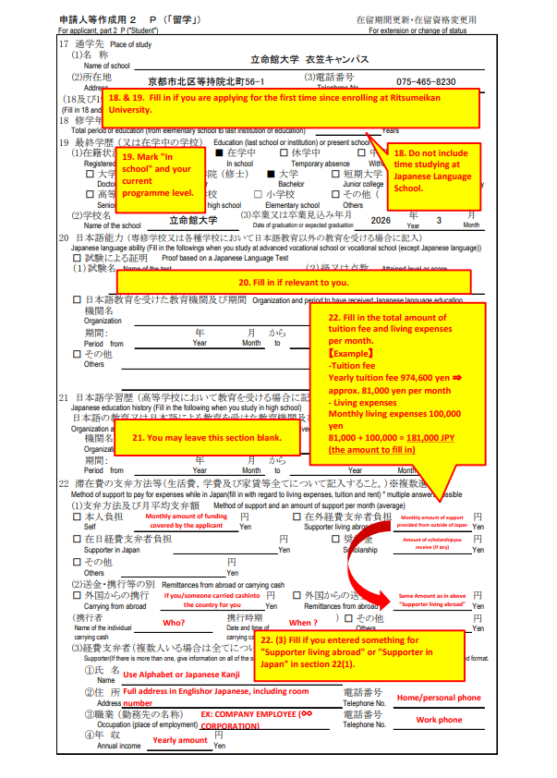
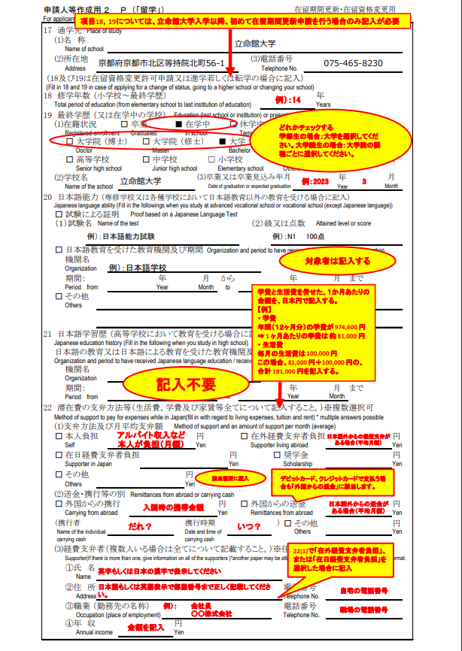

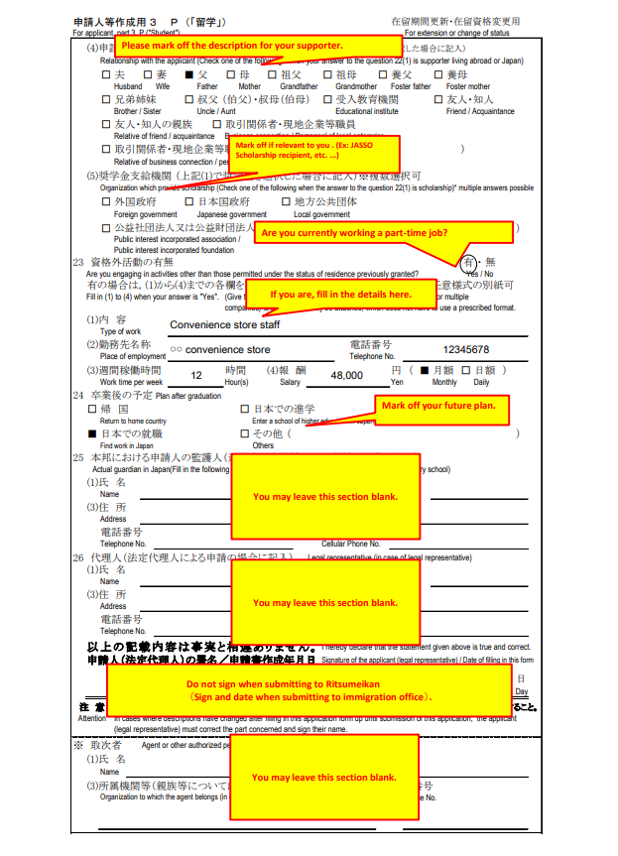
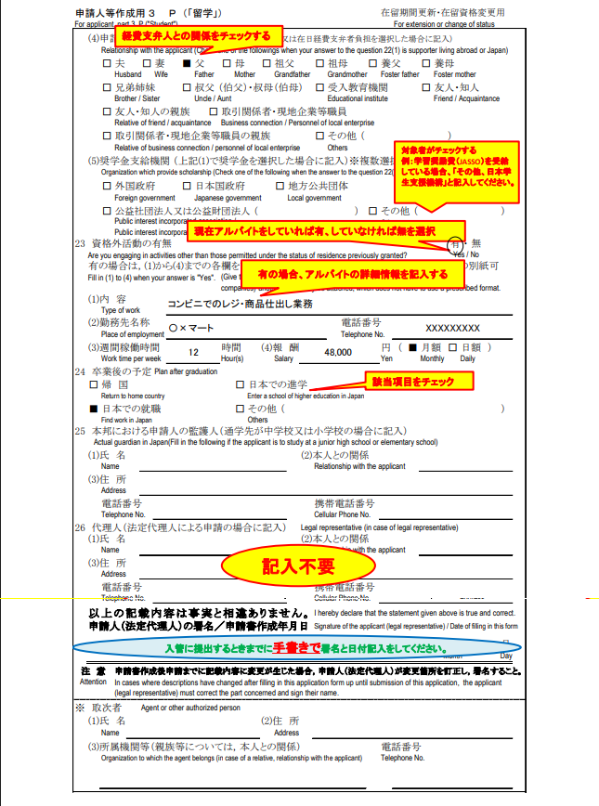

申請人用（更新）１
別記第三十号の二様式（第二十一条関係）
 | 申請人等作成用 １ |  |  |  |  |  |  |  |  |  |  |  |  |  |  |  |  |  | 日本国政府法務省
 | For applicant, part1 |  |  |  |  |  |  |  |  |  |  |  |  |  |  |  |  |  | Ministry of Justice,Government of Japan
写 真
Photo
40mm×30mm
 |  |  |  |  |  |  | 在留期間更新許可申請書
 |  |  |  |  |  |  | APPLICATION FOR EXTENSION OF PERIOD OF STAY

 | 法務大臣殿
 | To the Minister of Justice

 | 出入国管理及び難民認定法第２１条第２項の規定に基づき，次のとおり在留期間の更新を申請します。
 | Pursuant to the provisions of Paragraph 2 of Article 21 of the Immigration Control and Refugee Recognition Act, I hereby apply for extension of period of stay.

1 国 籍・地 域 |  |  |  |  |  |  |  |  |  |  |  | 2 生年月日 |  |  |  |  |  |  | 年 |  | 月 |  |  |  | 日
 | Nationality/Region |  |  |  |  |  |  |  |  |  |  |  | Date of birth |  |  |  |  |  | Year |  | Month |  |  |  | Day

3 氏 名
 | Name
 |  |  |  |  |  |  | Family name |  |  |  |  |  |  | Given name
4 性 別 |  |  |  | 男 | ・ | 女 |  |  |  |  |  |  | 5 配偶者の有無 |  |  |  | 有・無
 | Sex |  |  | Male/Female |  |  |  |  |  |  |  |  |  | Marital status |  |  | Married / Single

6 職 業 |  |  |  |  |  |  |  |  | 7 本国における居住地
 | Occupation |  |  |  |  |  |  |  |  | Home town/city

8 住居地
 | Address in Japan

9 電話番号 |  |  |  |  |  |  |  |  |  |  |  |  |  | 携帯電話番号
 | Telephone No. |  |  |  |  |  |  |  |  |  |  |  |  | Cellular phone No.

10 旅券 |  |  |  | (1)番 号 |  |  |  |  |  |  |  | (2)有効期限 |  |  |  |  |  |  |  | 年 |  | 月 |  |  |  | 日
 | Passport |  |  |  | Number |  |  |  |  |  |  |  | Date of expiration |  |  |  |  |  |  | Year |  | Month |  |  |  | Day

11 現に有する在留資格 |  |  |  |  |  |  |  | 留学 |  |  |  |  |  |  | 在留期間
 | Status of residence |  |  |  |  |  |  |  |  |  |  |  |  |  | Period of stay

 | 在留期間の満了日 |  |  |  |  |  |  |  | 年 |  | 月 |  |  |  | 日
 | Date of expiration |  |  |  |  |  |  |  | Year |  | Month |  |  |  | Day

12 在留カード番号
 | Residence card number

13 希望する在留期間 |  |  |  |  |  |  |  |  |  |  |  |  | （審査の結果によって希望の期間とならない場合があります。）
 | Desired length of extension |  |  |  |  |  |  |  |  |  |  |  | ( It may not be as desired after examination.)

14 更新の理由 |  |  |  |  |  |  |  | 立命館大学で学業を継続するため
 | Reason for extension

15 犯罪を理由とする処分を受けたことの有無 （日本国外におけるものを含む。）※交通違反等による処分を含む。
 |  | Criminal record (in Japan / overseas)※Including dispositions due to traffic violations, etc.
 |  | 有 | （具体的内容 |  |  |  |  |  |  |  |  |  |  |  |  |  |  |  |  |  |  |  | ） | ・ | 無
 |  | Yes | ( Detail: |  |  |  |  |  |  |  |  |  |  |  |  |  |  |  |  |  |  |  | ) | / | No

16 在日親族（父・母・配偶者・子・兄弟姉妹・祖父母・叔(伯)父・叔(伯)母など）及び同居者
 | Family in Japan (father, mother, spouse, children, siblings,grandparents, uncle, aunt or others) and cohabitants
 |  | 有 | （「有」の場合は，以下の欄に在日親族及び同居者を記入してください。） ・ 無
 |  | Yes | (If yes, please fill in your family members in Japan and co-residents in the following columns) |  |  |  |  |  |  |  |  |  |  |  |  |  |  | / | No
続 柄 |  |  | 氏 名 |  |  |  |  |  | 生年月日 |  | 国 籍・地 域 |  |  | 同居の有無 |  | 勤務先名称・通学先名称 |  |  |  |  | 在留カード番号
 |  |  |  |  |  |  |  |  |  |  |  |  |  |  |  |  |  |  |  |  | 特別永住者証明書番号
Relationship |  |  | Name |  |  |  |  |  | Date of birth |  | Nationality/Region |  |  | Residing with applicant or not |  | Place of employment/ school |  |  |  |  | Residence card number
 |  |  |  |  |  |  |  |  |  |  |  |  |  |  |  |  |  |  |  |  | Special Permanent Resident Certificate number
 |  |  |  |  |  |  |  |  |  |  |  |  |  | 有・無
 |  |  |  |  |  |  |  |  |  |  |  |  |  | Yes / No
 |  |  |  |  |  |  |  |  |  |  |  |  |  | 有・無
 |  |  |  |  |  |  |  |  |  |  |  |  |  | Yes / No
 |  |  |  |  |  |  |  |  |  |  |  |  |  | 有・無
 |  |  |  |  |  |  |  |  |  |  |  |  |  | Yes / No
 |  |  |  |  |  |  |  |  |  |  |  |  |  | 有・無
 |  |  |  |  |  |  |  |  |  |  |  |  |  | Yes / No
 |  |  |  |  |  |  |  |  |  |  |  |  |  | 有・無
 |  |  |  |  |  |  |  |  |  |  |  |  |  | Yes / No
 |  |  |  |  |  |  |  |  |  |  |  |  |  | 有・無
 |  |  |  |  |  |  |  |  |  |  |  |  |  | Yes / No
 | ※ | 3について，有効な旅券を所持する場合は，旅券の身分事項ページのとおりに記載してください。 Regarding item 3, if you possess your valid passport, please fill in your name as shown in the passport. 16については，記載欄が不足する場合は別紙に記入して添付すること。なお,「研修」，「技能実習」に係る申請の場合は，「在日親族」のみ記載してください。 Regarding item 16, if there is not enough space in the given columns to write in all of your family in Japan, fill in and attach a separate sheet. In addition, take note that you are only required to fill in your family members in Japan for applications pertaining to “Trainee” or “Technical Intern Training”.

（注） 裏面参照の上，申請に必要な書類を作成して下さい。
Note : Please fill in forms required for application. (See notes on reverse side.)
（注） 申請書に事実に反する記載をしたことが判明した場合には，不利益な扱いを受けることがあります。
Note : In case of to be found that you have misrepresented the facts in an application, you will be unfavorably treated in the process.

